产品列表
图片 | 名称 | 颜色 | 产品大类 | 产品小类 | 编号 | 条码(可空） | 规格 | 单位 | 售价 | 成本 | 备注(可空) | 数量
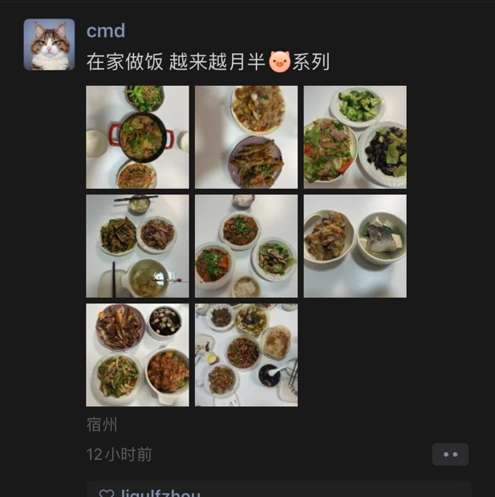 | asd | 挂坠 | 金色 | 1 | 挂坠 | 689912 |  | 11*11.5 | 个 | 1.03 | 0.03 | 100
 | xyz | 黑色 | 2 | 123 | 79832 |  | 11*10 | 卷 | 1.23 | 15.00 | 备注 | 120

